grafik_richness
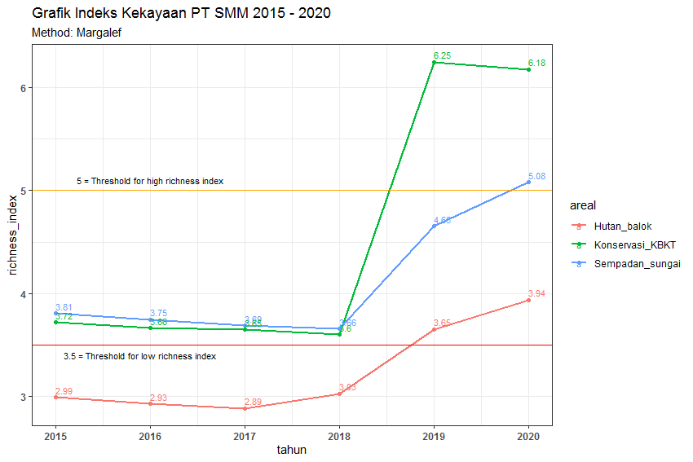
tahun | areal | richness_index
2015 | Sempadan_sungai | 3.8078748706
2015 | Hutan_balok | 2.9900913325
2015 | Konservasi_KBKT | 3.7174890723
2016 | Sempadan_sungai | 3.7470458667
2016 | Hutan_balok | 2.9294074573
2016 | Konservasi_KBKT | 3.6648576457
2017 | Sempadan_sungai | 3.6896726989
2017 | Hutan_balok | 2.8853900818
2017 | Konservasi_KBKT | 3.646528596
2018 | Sempadan_sungai | 3.6576042479
2018 | Hutan_balok | 3.0267400024
2018 | Konservasi_KBKT | 3.6027098857
2019 | Sempadan_sungai | 4.6541337363
2019 | Hutan_balok | 3.6519918028
2019 | Konservasi_KBKT | 6.2465115205
2020 | Sempadan_sungai | 5.0779770616
2020 | Hutan_balok | 3.9375373006
2020 | Konservasi_KBKT | 6.1757249775

grafik_diversity
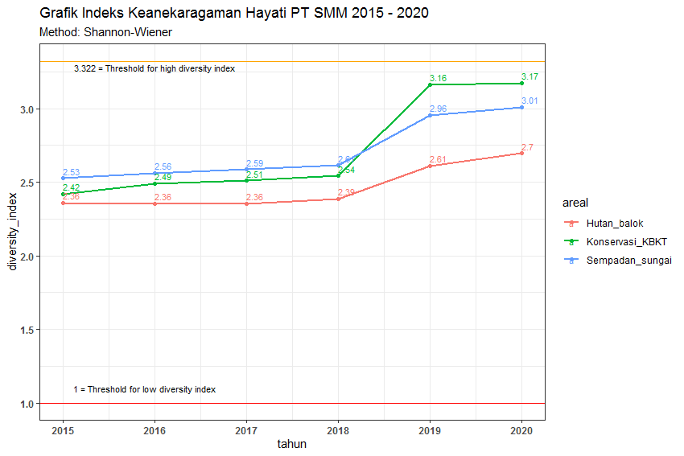
tahun | areal | diversity_index
2015 | Sempadan_sungai | 2.5279331211
2015 | Hutan_balok | 2.3601097159
2015 | Konservasi_KBKT | 2.4188514436
2016 | Sempadan_sungai | 2.5612985019
2016 | Hutan_balok | 2.3557867031
2016 | Konservasi_KBKT | 2.4905799518
2017 | Sempadan_sungai | 2.5864503724
2017 | Hutan_balok | 2.3553568231
2017 | Konservasi_KBKT | 2.5116294261
2018 | Sempadan_sungai | 2.6135738271
2018 | Hutan_balok | 2.3863496063
2018 | Konservasi_KBKT | 2.5429400856
2019 | Sempadan_sungai | 2.9565438326
2019 | Hutan_balok | 2.6100827485
2019 | Konservasi_KBKT | 3.1626546134
2020 | Sempadan_sungai | 3.0088523162
2020 | Hutan_balok | 2.6957601844
2020 | Konservasi_KBKT | 3.1746227643

grafik_evenness
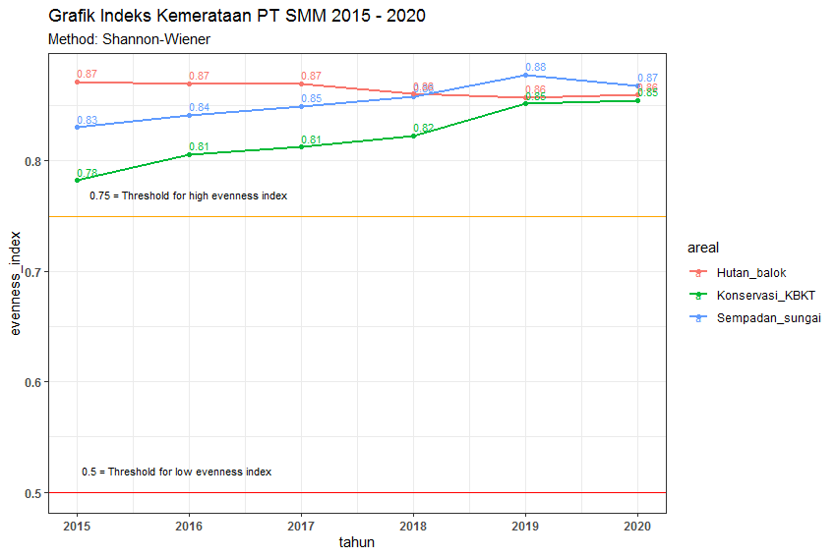
tahun | areal | evenness_index
2015 | Sempadan_sungai | 0.8303217246
2015 | Hutan_balok | 0.87151623518
2015 | Konservasi_KBKT | 0.78253582089
2016 | Sempadan_sungai | 0.8412808755
2016 | Hutan_balok | 0.86991987893
2016 | Konservasi_KBKT | 0.80574110172
2017 | Sempadan_sungai | 0.84954222717
2017 | Hutan_balok | 0.86976113743
2017 | Konservasi_KBKT | 0.81255093191
2018 | Sempadan_sungai | 0.85845116289
2018 | Hutan_balok | 0.86069368572
2018 | Konservasi_KBKT | 0.82268041414
2019 | Sempadan_sungai | 0.87801725238
2019 | Hutan_balok | 0.85730448763
2019 | Konservasi_KBKT | 0.85164756645
2020 | Sempadan_sungai | 0.86817126307
2020 | Hutan_balok | 0.85975606993
2020 | Konservasi_KBKT | 0.85487038012

